PEBasicoExemplo
PLANEJAMENTO ESTRATÉGICO BÁSICO DA JM CAKES ELABORADO PELA START UP NEXTA
CONSULTORES: |  | Isabella Alexandra Figueiredo de Souza, Irla Souza, Luana Ferreira Aleixo, Plínio Jorge Teixeira Júnior |  |  |  | Período de Funcionamento: |  | Jan/26 a Dez/28
1. PROPÓSITO ORGANIZACIONAL |  |  |  | Equipe Gestora do Empreendimento
1.1 MISSÃO | Encantar pessoas por meio de doces e bolos personalizados que transformam pequenos momentos em grandes memórias. |  |  | Gerente | Jessica Moraes | Marketing | Davi Lucas
 |  |  |  | Financeiro/Comercial | Neto | Entregador (3) | 3 pessoas
 |  |  |  | Chefe de Confeitaria | Jessica Moraes | Aux. de cozinha (3) | 3 pessoas
1.2 VISÃO | Até o final de 2028, ser referência em bolos personalizados em Manaus e um crescimento de 20% no faturamento. |  |  | IDENTIDADE VISUAL E LAYOUT FUTURO
 |  |  |  | 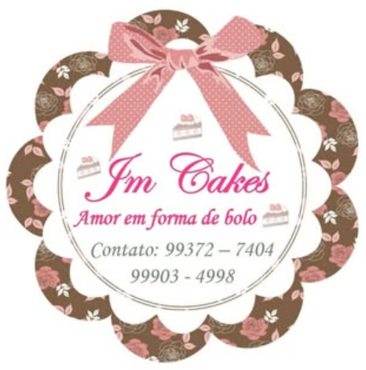 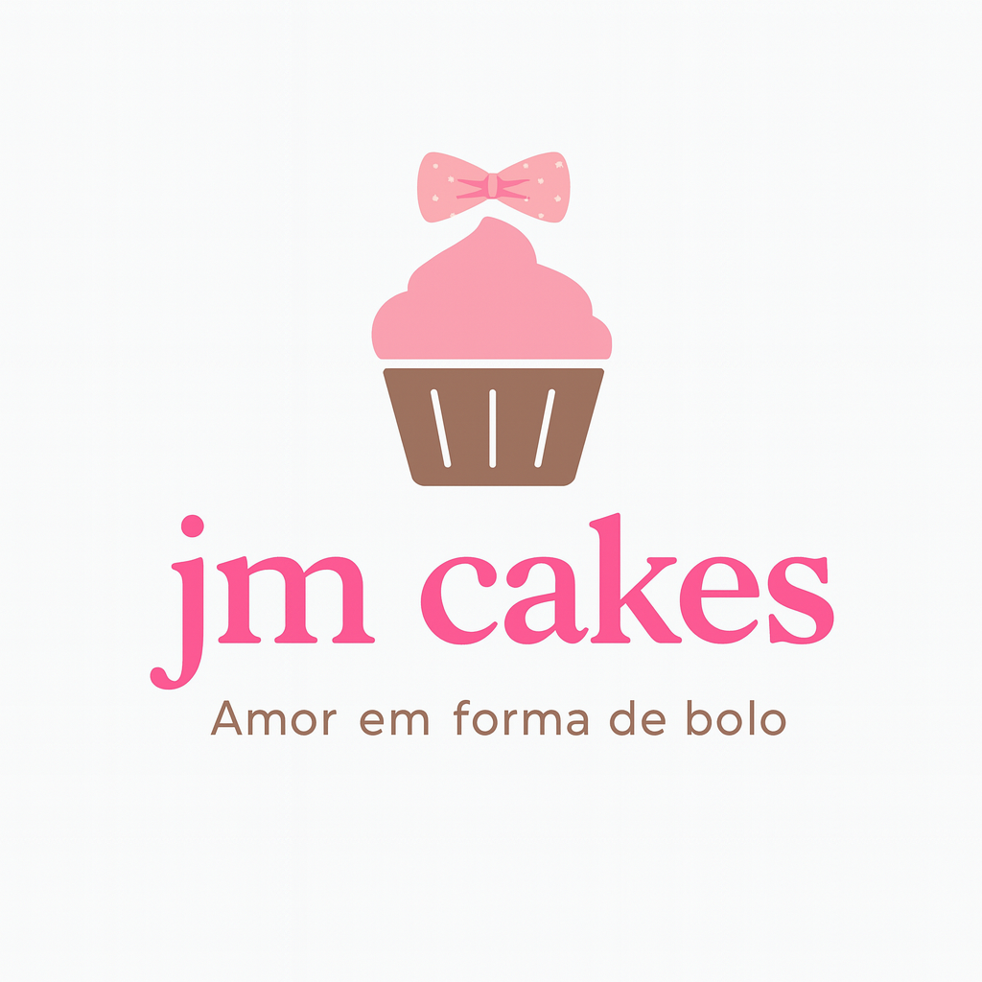 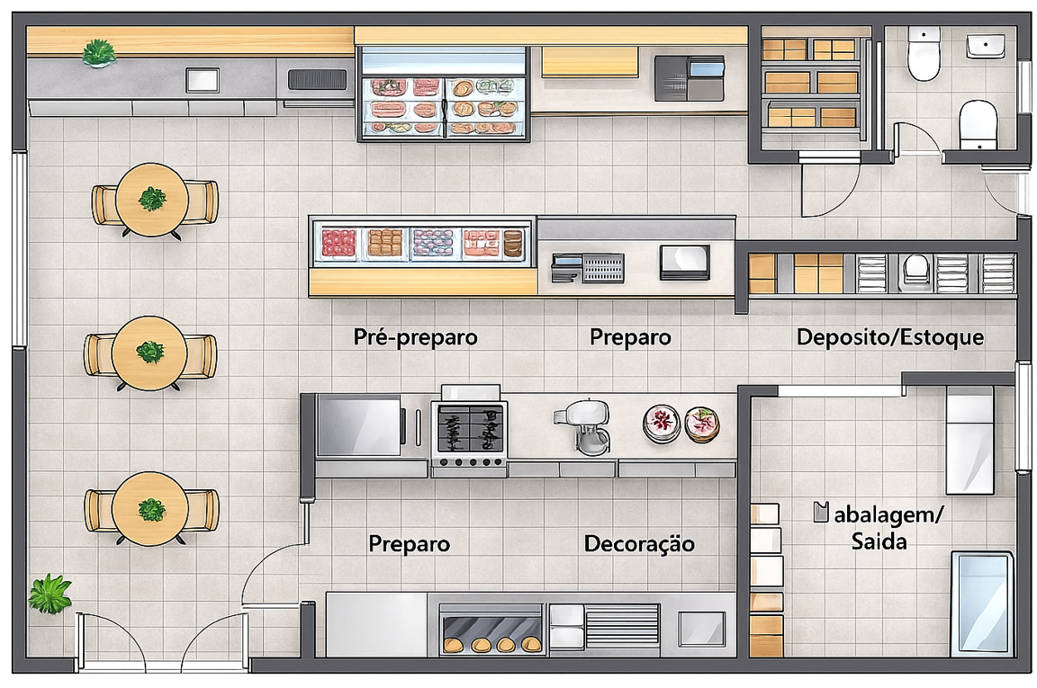
1.3 VALORES | Qualidade | Selecionar bons ingredientes e caprichar no acabamento e apresentação.
 | Pontualidade | Realizar entregas de maneira confiável e assertiva.
 | Crescimento sustentável | Desenvolver a marca com consciência e valorizar o artesanal.
 | Proximidade | Atender de forma acolhedora, escutar ativamente as necessidades dos clientes.
1.4 AREAS DE ATUAÇÃO | Público Alvo: | Crianças, jovens, adultos e idosos que valorizam produtos artesanais e personalizados para comemorações.

 | Serviços ou produtos | Bolos personalizados, doces finos e sobremesas, Kits temáticos.

2. ATRATIVIDADE DO EMPREENDIMENTO |  |  | PLAN | 3.2 MAPA ESTRATÉGICO COM METAS ATÉ 2028
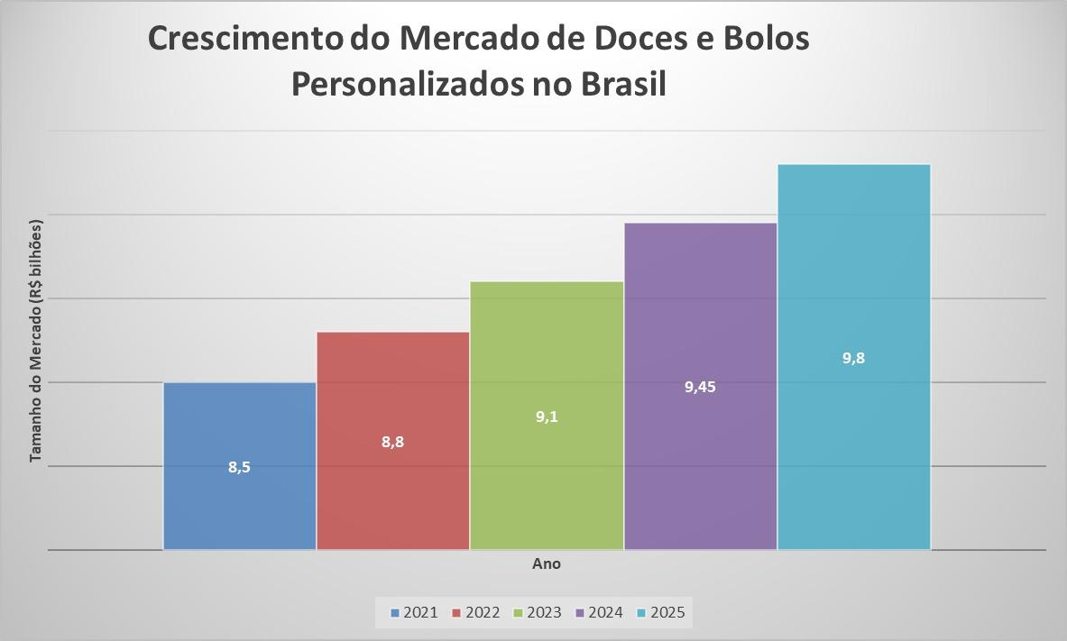 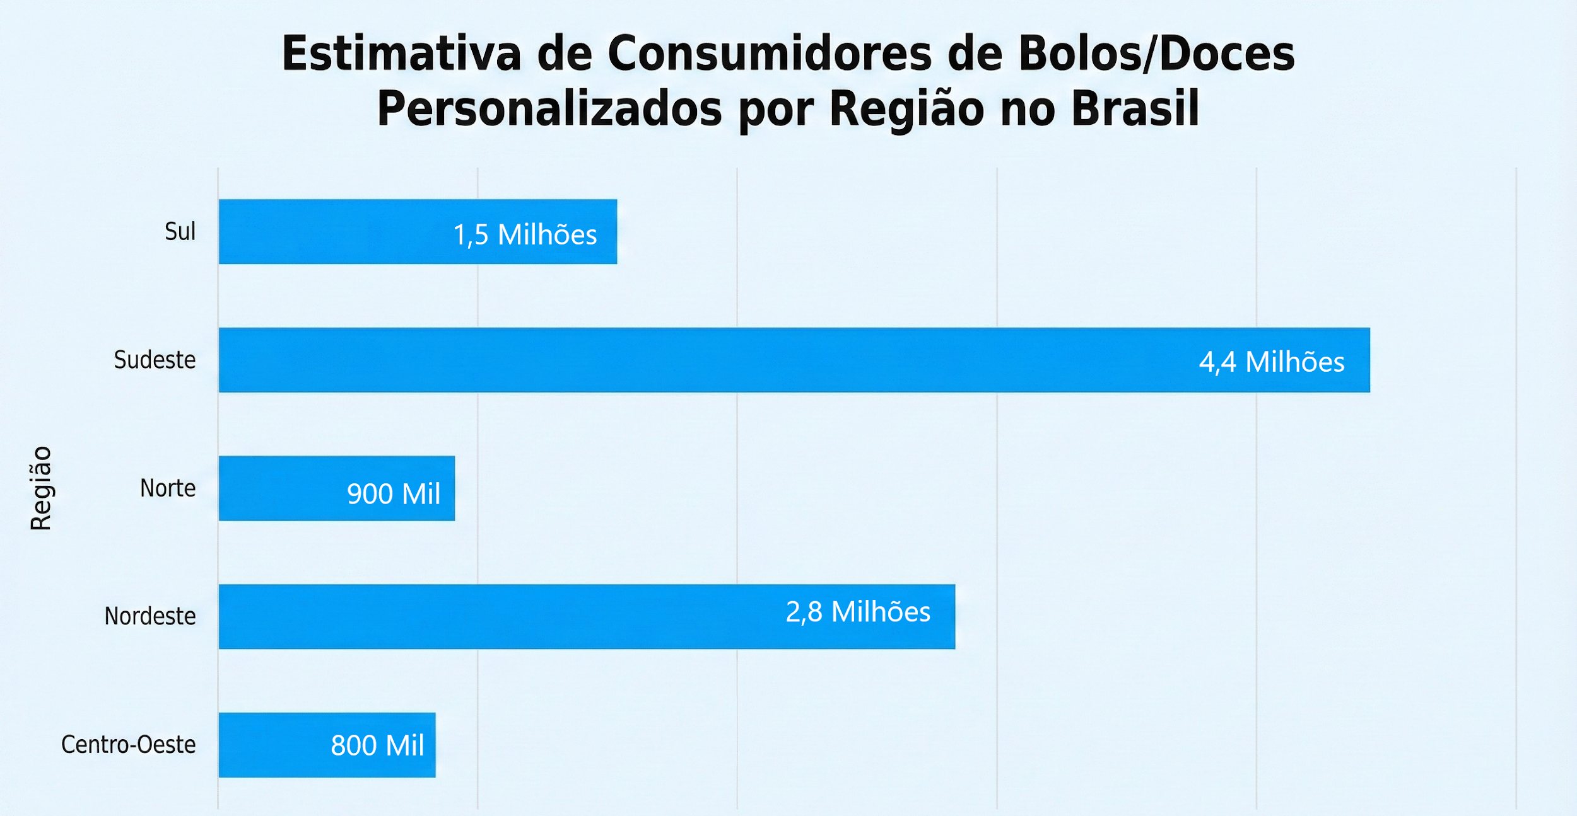 |  |  |  | 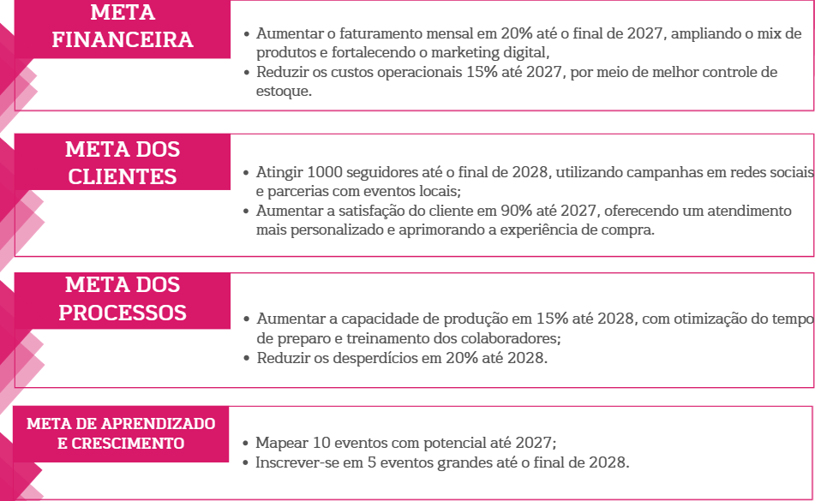

3.1 PLANEJAMENTO DE LONGO E MÉDIO PRAZOS (2026 A 2028) |  |  | PLAN | 3.3 PLANEJAMENTO DE CURTO PRAZO (2026) PARA O CLIENTE |  |  |  |  | DO
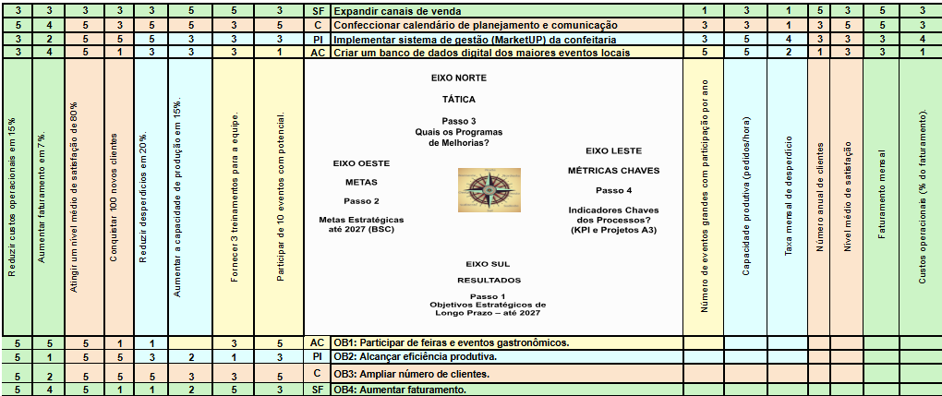 Matriz X |  |  |  | 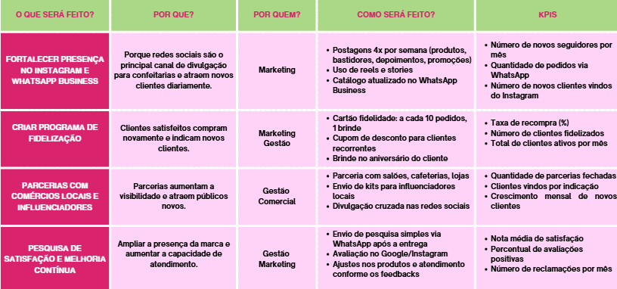 6. ORCAMENTO E OUTRAS SUGESTÕES

